Gesuchsformular Art. 13 a FBG
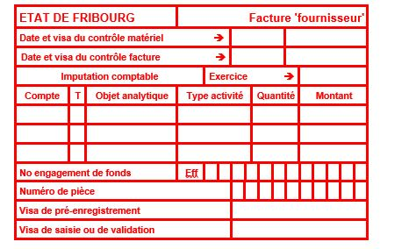
 |  | Service de l’enfance et de la jeunesse SEJ
 |  | Jugendamt JA
 |  | Bd de Pérolles 24, 1700 Fribourg
 |  | T +41 26 305 15 61
 |  | www.fr.ch/sej

GESUCHSFORMULAR ARTIKEL 13 a FBG ASSISTENZPERSONEN

Dieses Dokument ist von der Einrichtungsleitung auszufüllen

Bitte die blauen Felder ausfüllen

Art und Name der Einrichtung |  | AES
Adresse derStruktur
Gemeinde

Vorname und Name des betreffenden Kindes
Tochter/Sohn von
Geburtsdatum
Wohnadresse

Präsenztage des Kindes (Mo, Di, Mi, Do, Fr)
Anzahl Betreuungsstunden pro Woche (dezimal)
Datum des Pflegebeginns durch die Assistenzpersonen
Anzahl Betreunngstrunden des Pflegebeginns durch die Assistenzpersonen
Anzahl Betreuungswochen pro Jahr
Name und Vorname von Assistenzperson
Assistenzpersonenprofil |  |  | FaBe - Fachfrau/-mann Betreuung EFZ
Stundenlohn von der Assistenzpersonen nach staatlicher Referenz |  |  | Klasse 10 nach staatlicher Referenz

Behinderung des Kindes

AUTOMATISCHE BERECHNUNG

Übernommener Stundenlohn |  | fr. 0.00

Berechnung des geschätzten Beitrags | CHF | 0.00
((Anzahl Wochenstunden*Anzahl Jahreswochen) * Stundenlohn)

Gewährter Betrag (80 % des geschätzten Beitrags) | CHF | 0.00

Bankangaben der Einrichtung:
Kontoinhaber:
Adresse + Ort:
IBAN:
Name und Vorname der Kontaktperson:
Telefonnummer der Kontaktperson:

Hinweis:

Die unterschriftsberechtigte Person bescheinigt die Richtigkeit und die Vollständigkeit der in diesem Formular aufgeführten Angaben.
Datum und Unterschrift der verantwortlichen Person (normalerweise Trägerschaft):

Zur Genehmigung: Datum und Unterschrift der gesetzlichen Vertreter:

Dieses zwingend ergänzte Formular ist mit sämtlichen Beilagen per E-Mail einzureichen an |  |  |  | sej-lste@fr.ch
Beilagen auf Anfrage:

Contrôle interne SEJ

